画面イメージ
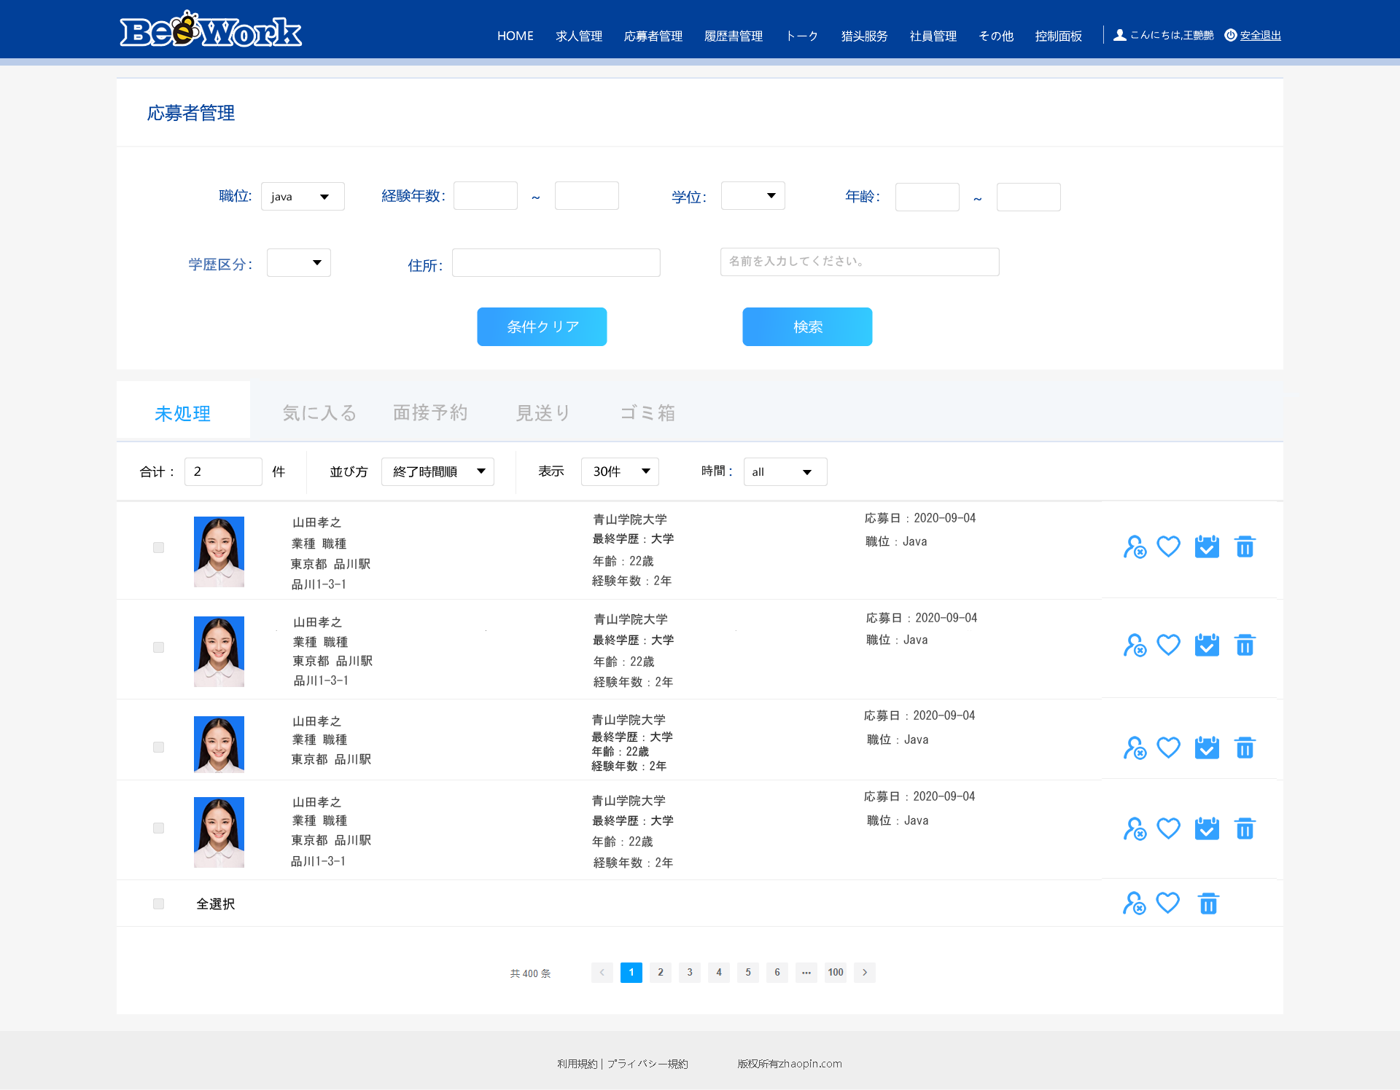

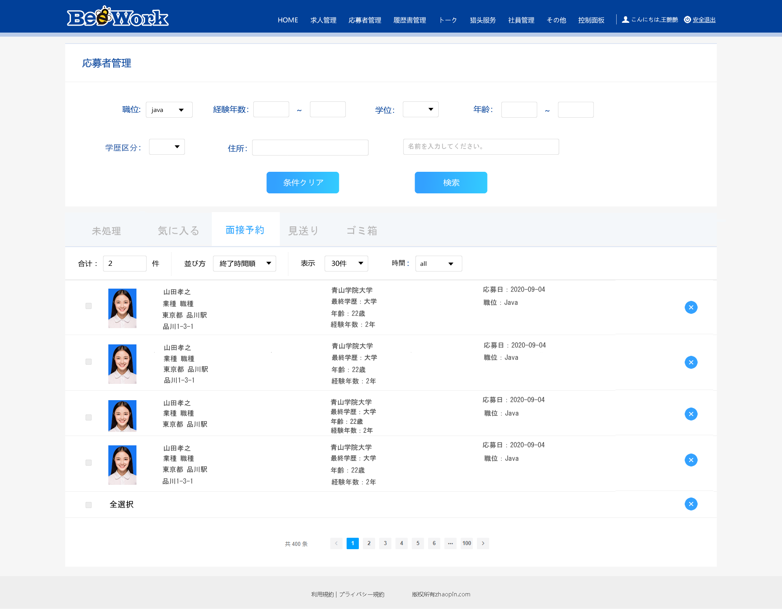


詳細設計書 | 画面名称 | B0201_応募者一覧画面 | システムID | 改訂日 | 44067
 | 機能名称 |  | システム名称 | 改訂者 | 王少宇

画面イメージ

